Smartphone
 |  | SMARTPHONE

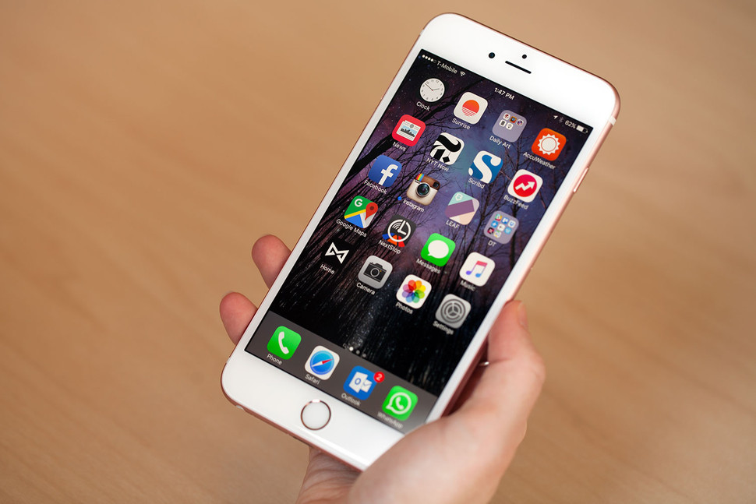
Smartphone je pametan telefon

Tipični pametni telefon ima zaslon na dodir visoke razlučivosti

 | Imaju pristup internetu preko WiFi ili 3G mreže

Uređaji dolaze u široku uporabu popularizacijom iPhone uređaja

 | Neki uređaji podržavaju i Android operativni sustav

Samsung Galaxy
 | Samsung Galaxy

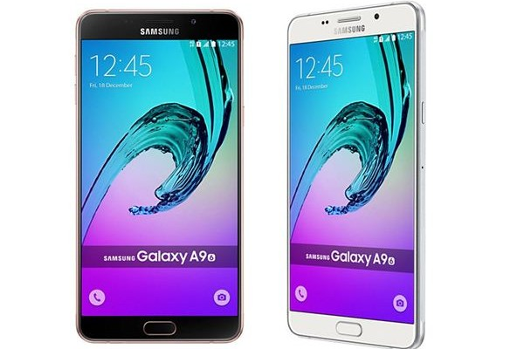
Samsung Galaxy je serija mobilnih računalnih uređaja su dizajnirani, proizvedeni i prodali po Samsung Electronics

Najbolji Samsung Galaxy uređaji su: Samsung Galaxy S7, S7 Edge, S6, S6 Edge

Prva verzija Galaxy Gear Smartwatch, s kasnijim verzijama padaju Galaxy marke.

Samsung Galaxy uređaji tradicionalno koristi Android operativni sustav

Ova tradicija je razbijen na CES 2016 s najavom prvog Galaxy-ovih Windows 10 uređaja, Samsung Galaxy TabPro S
Uređaji Samsung Galaxy se cijene on 1.000kn do 5.000kn

Iphone
 | Iphone

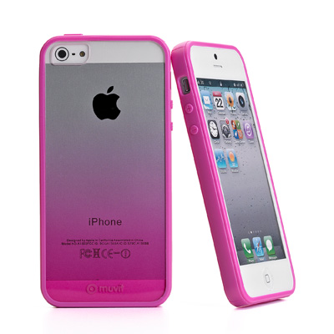

iPhone (iPhone 2G) prvi je mobilni telefon tvrtke Apple

 | Ima ugrađeni Wi-Fi

 | Posjeduje kameru od 2 megapixela

 | Zaslon mu je 3,5 inča pri rezoluciji od 480x320 pixela

U prodaju je krenuo 29. lipnja 2007. godine a prestao se prodavati 11. srpnja 2008. godine

Najbolji Iphone je: Iphone 4 i Iphone 6 plus
Uređaji Iphone cijene se od: 1.000kn do 10.000kn

Htc
 |  | HTC

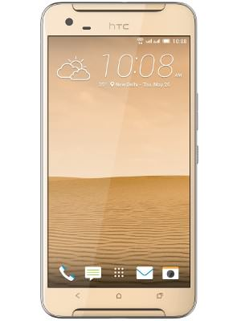
 | HTC je postao popularan 2009. godine

HTC Desire je prvi smartphone želje serije razvijen od strane HTC

Najavljeno je 16. veljače 2010. godine, a objavljen je u Europi i Australiji iste godine

 | HTC Desire je HTC treći vodeći telefon sa sustavom Android

Najbolji HTC uređaj je: HTC One M9 i HTC 10

Uređaj HTC se cjene od 1.000kn do 4.000kn

Usporedba
 | Samsung Galaxy S6 | Iphone 7 | Htc Desire 620
Brzina | 0 | 0 | 0
Cijena | 0 | 0 | 0
Inči | 5 | 4.7 | 5
Unčikovitost
 | Samsung Galaxy S6 | Iphone 7 | Htc Desire 620
Brzina | 4GB | 2GB | 1GB
Cijena | 5000 KN | 7000 KN | 1500 KN
Inči | 5 | 4.7 | 5
Unčikovitost

Zanimljivosti
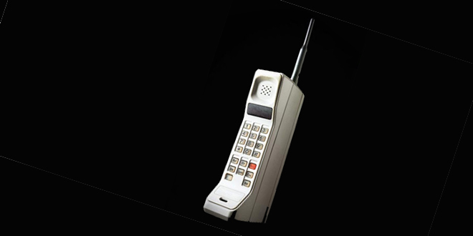
Zanimljivosti

Prva generacija mreža bila je analogna, druga generacija digitalna
Prvi mobitel nastao je trećeg četvrtog tisuću devesto sedamdeset i treće
Martin Cooper je tog dana prvi govorio o mobitelu Motoroli te uspostavio prvi poziv mobilnim aparatom.
Neki mobiteli koji su nastali u prošlosti su: Nokia 3310, Motorola StarTAC, Sony Ericsson W800 Walkman itd…

